Consignes
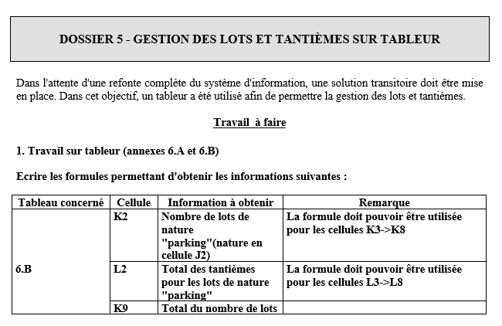
--> Compléter les cellules grisées en s'aidant de l'annexe 6A :
Type lot | Nombre de Lots | Tantièmes
Parking
Garage | 41 | 79,499 | Tableau 6A : lots et tantièmes de la copropriété
1 | 26 | 259,529 |  | A | B | C | D | E | F | G | H
2 | 22 | 305,344 | 1 | N° Lot | Bâtiment | Type lot | Etage | N° | Tantièmes | Tantièmes asc. | Propriétaire
3 | 7 | 115,486 | 2 | 1 |  | Parking |  | 1 | 194 |  | POUILLE
4 | 8 | 157,192 | 3 | 2 |  | Parking |  | 2 | 194 |  | JOLIVET
5 | 3 | 74,220 | 4 | 3 |  | Parking |  | 3 | 194 |  | DUBARD
Total |  | 1,000,000 | 5 | 4 |  | Parking |  | 4 | 194 |  | RENVOISE
 |  |  | 6 | 5 |  | Parking |  | 5 | 194 |  | JOLIVET
 |  |  | …
 |  |  | 48 | 46 | 1 | Garage |  | 20 | 1939 |  | RICHARD
 |  |  | 49 |  | 1 | Garage |  | 21 | 1939 |  | VERDIER
 |  |  | 50 | 48 | 1 | Garage |  | 22 | 1939 |  | SIMARD
 |  |  | 51 | 49 | 1 | Garage |  | 23 | 1939 |  | PETIT
 |  |  | 52 | 50 | 1 | Garage |  | 24 | 1939 |  | VILLAINES
 |  |  | 53 | 51 | 1 | Garage |  | 25 | 1939 |  | BOURBON
 |  |  | ...
 |  |  | 65 | 87 | 1 | 5 | 1 | 4 | 24740 | 56 | JUBAULT
 |  |  | 66 | 88 | 1 | 1 | 1 | 1 | 9612 | 14 | DURAND
 |  |  | 67 | 89 | 1 | 1 | 1 | 22 | 9612 | 14 | HELIERE
 |  |  | ...
 |  |  | 74 | 100 | 1 | 1 | 2 | 14 | 9612 | 28 | COULBOIS
 |  |  | 75 | 101 | 1 | 2 | 2 | 11 | 13665 | 49 | JAMEAU
 |  |  | 76 | 102 | 1 | 1 | 2 | 8 | 9612 | 28 | ROBLOT
 |  |  | 77 | 103 | 1 | 5 | 3 | 6 | 24740 | 169 | GORON
 |  |  | 78 | 104 | 1 | 1 | 3 | 3 | 9612 | 42 | GIROUX
 |  |  | 79 | 105 | 1 | 1 | 3 | 24 | 9612 | 42 | LORIN
 |  |  | …
 |  |  | 154 | 152 | 2 | 2 | 7 | 41 | 13666 | 35 | LURIER
 |  |  | 155 |  |  |  |  |  | 1000000 | 2000

